3.1
东莞市大雨智能科技有限公司
地址:广东省东莞市长安镇元灶头三巷3号102
TEL: (+86) 13410391637 E-mail：616465936@qq.com
模具报价单
项目名称：解放水杯底座
产品信息 |  |  |  |  |  |  |  | 模具要求
序 号 | 零件名称 part name | 产品图片 photo | 图号drawing no. | 材质 material | 产品尺寸（mm) | 产品 颜色 | 表面要求 | 模具编号 | 型腔 | 模具工期(天） | 模具 寿命 （万） | 结构要求 |  |  |  |  |  |  |  | 备注
 |  |  |  |  |  |  |  |  |  |  |  | 动模仁（CORE)/硬度 | 定模仁(CAVITY)/硬度 | 滑块 斜顶 | 浇口 样式 | 预估成型周期/S | 顶针/弹簧 | 冷却 | 热流道/样式 | 模具价格
1.00 | 水杯底座 | 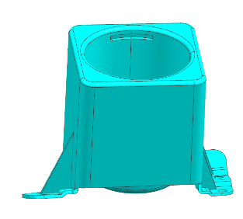 | RCS0275-01 | PP-T20 | 154.813X126.064X138.183 | 黑色 | 皮纹（普通） | RCS0275-01 | 1*1 | 45天 | 30万 | 718HH | 718HH |  | 热流道 |  |  |  | 潜水 | 76000.00
 |  |  |  |  |  |  |  |  |  |  |  |  |  |  |  |  |  |  | 皮纹 | ￥500

模具要求 ：全部自动脱模，无需模流分析，型腔排位图及浇口方式需经评审。
模具付款方式:
1。预付款50%。
2. 样板确认后付模具总价格的40%。
3. 模具走模后6个月付清10%。
4. 交期:客人确认模具设计和付首期款后开始计算.

我司确认： |  |  |  |  |  |  |  |  |  |  | 客户确认：
日期：2024-11-18

